Sheet1
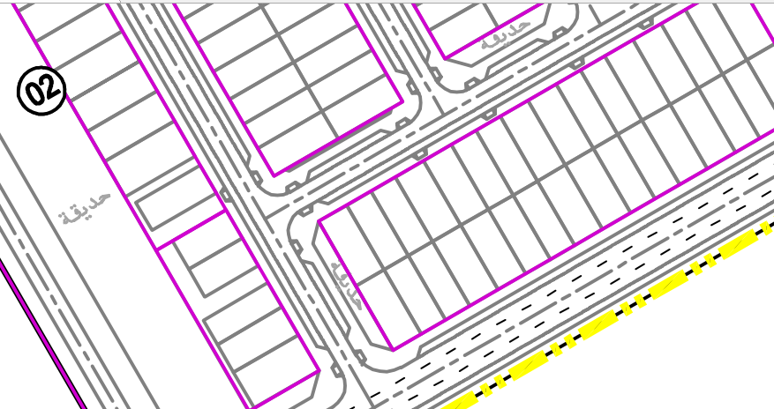
 |  | التحديد
C2 | 1 | 1
 | 2
 | 3 | 1
 | 4
 | 5
 | 6
C3 | 1
 | 2
 | 3
 | 4
 | 5
 | 6

التحديد 3

التحديد 1

